Linkedin Sponsored Content
Nombre company page
Texto introductorio
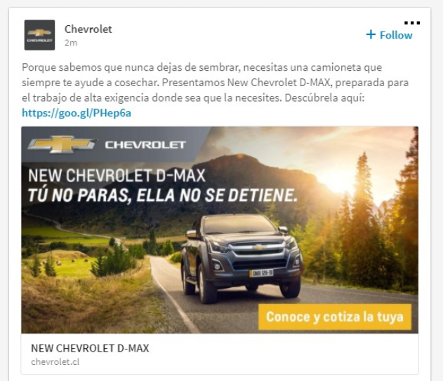
 | FORMATO CONSIDERADO PARA LA SEGUNDA FASE
 | LinkedIn Sponsored Content
 |  |  |  |  | 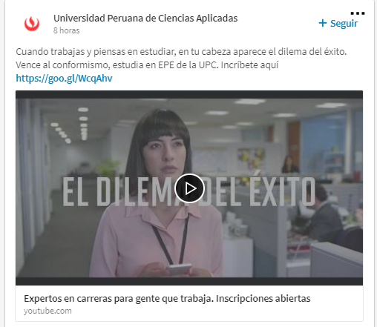
Company Page Linkedin | Sanofi

 |  | Caracteres Usados | Caracteres Máximos Permitidos

Título | Campaña antigripal en empresas | 30 | 70 | 40

Texto Introductorio | La vacunación antigripal es un beneficio para empleados que contribuye a reducir el ausentismo laboral por influenza. Calcule su impacto aquí: | 142 | 150 | 8

URL de destino | https://www.vacunacionlaboral.cl/es/retorno-sobre-inversion

Título
Imagen ó Video | Imagen: 1200 x 627 pixels (Peso máximo: 50 MB) Únicamente jpg, png (no flash, no gif) Video: Alojados en Youtube o Vimeo - Pegar URL (las URL con más de 23 caracteres se convertiran en una Short URL automaticamente).

LinkedIn InMail
 | FORMATO CONSIDERADO PARA LA PRIMERA FASE
 | LinkedIn Sponsored InMail
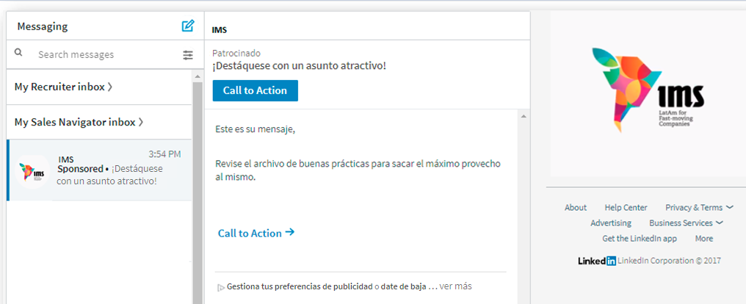
Company Page Linkedin | Sanofi

Mensaje |  | Caracteres Usados | Caracteres Máximos Permitidos |  |  | Hola
 |  |  |  |  |  | Hola Nombre
Remitente | Sanofi | 6 | 30 | 24 |  | Hola Nombre y Apellido
Asunto | Campaña antigripal en empresas | 30 | 60 | 30 |  | Nombre
Saludo Customizado | Estimado (a) |  |  |  |  | Apellido
 |  |  |  |  |  | Estimado (a)
Cuerpo del InMail | ¿Sabía que cada invierno, la influenza es responsable de una gran tasa de ausentismo laboral y reducción de productividad en las empresas? Por eso, es importante prevenir esta enfermedad y la vacunación antigripal es la herramienta más efectiva para lograrlo. Ahora puede calcular el retorno sobre inversión que podría generar una campaña de vacunación antigripal en su empresa. | 379 | 500 | 121 | 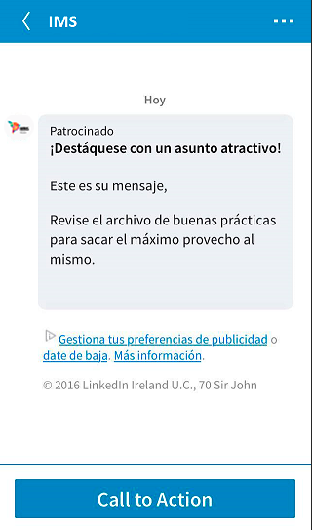
Botón CTA | Ingrese aquí | 12 | 20 | 8

Banner | InMail Banner 300 x 250 pixels (40kb max file size) Sólo aceptamos jpeg, png (no flash, no gif)

URL de Destino
Url de botón CTA y Banner | https://www.vacunacionlaboral.cl/es/retorno-sobre-inversion
Hipervínculo del Cuerpo del mensaje | https://www.vacunacionlaboral.cl/es/retorno-sobre-inversion

Legales (Si aplican)
Términos y condiciones

